Hoja1
2023-07-03 13:07:50

LA PAZ 28 - HAEDO 4460-2005
BUENOS AIRES luquearti@gmail.com
____________________________________________________________________________________
"BISAGRAS para ALACENA”
“A Resorte p/ Muebles”
“c/ Base Cruz"
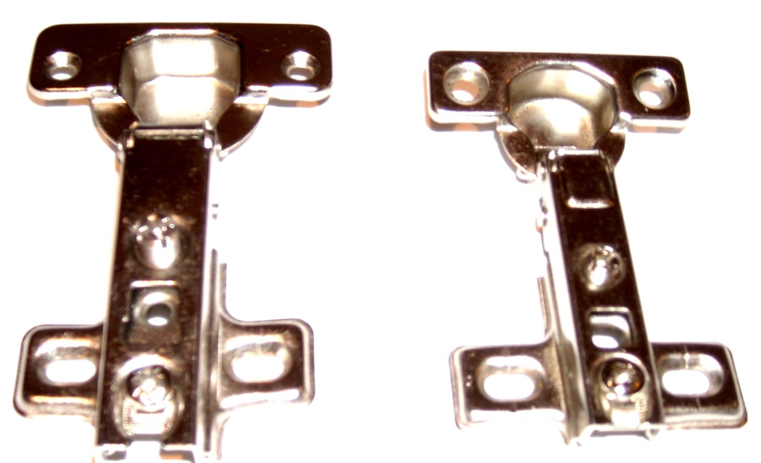

COD. | DESCRIPCION | PRECIO
BIAL-011 | Bisagra 35mm. Codo 0º Base CruZ | 160.656
BIAL-020 | Bisagra 26mm. Codo 0º MINI | 108.987

